cfg_MapImageSet_地图图像集
第一行 为备注 第二行 为字段导出设置 0为不导出,1为导出主键,2为常规导出 3为最后一个导出的字段（之后随意） 第三行 为字段名称（不能使用KEY_INDEX为字段名称） 第四行 为数据类型 该列为 是否导出 0为不导出 1为导出 2为最后一行导出 数据不想填就写 #BASEVALUE | 图像集id | 地图图像集名称 | 地图图像集描述 | 地图图集类型 1 关卡地图用 2 大地图使用 3 其他待增加 | 地图可使用的最大序号 | 地图图像集大小 | 地图图像集
字段导出设置 | 1 | 2 | 2 | 2 | 2 | 2 | 3
字段名称 | MapImageSetId | MapImageSetName | ImageSetDescribe | ImageSetType | ImageSetMaxId | MapImageSize | MapImageSet
数据类型 | INT | STR | STR | INT | INT | Vector2I | PNG
 | 1 | 地图地块图像集 | 第一层的图像集 | 1 | 36 | (6,6) | 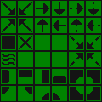
 | 2 | 资源图像集 | 第二层的图像集 | 1 | 32 | (4,8) | 
1 | 3 | 六边形地块图像集 | 大地图的图像集 | 2 | 2 | (2,1) | 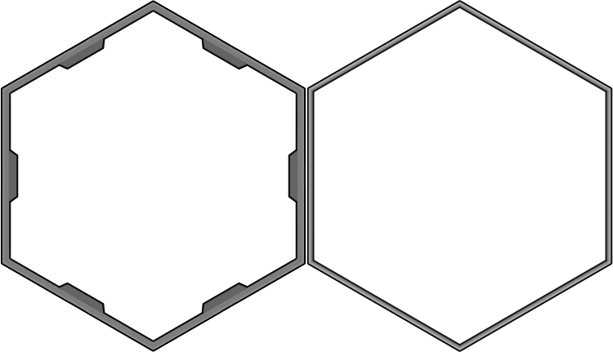
1 | 4 | 六边形地块图像集2 | 大地图的图像集2 | 2 | 2 | (2,1) | 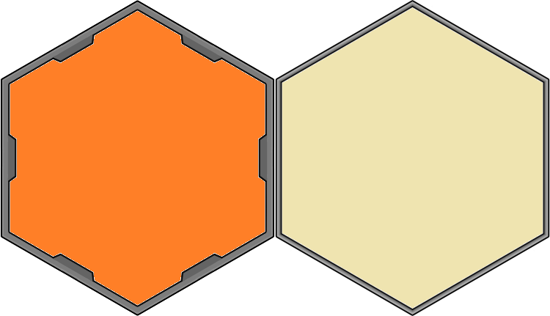
 | 5 | 沙漠地块 | 沙漠第一层的图像集 | 1 | 50 | (10,5) | 
 | 6 | 工厂地板 | 工厂第一层的图像集 | 1 | 1 | (1,1)
 | 7 | 深层工厂地板 | 工厂第二层的图像集 | 1 | 1 | (1,1)
1 | 8 | 逻辑地块 | 用来编辑地块属性 | 1 | 16 | (4,4) | 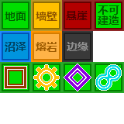
1 | 9 | 工厂地板 | 工厂区的地块 | 1 | 132 | （11,12） | 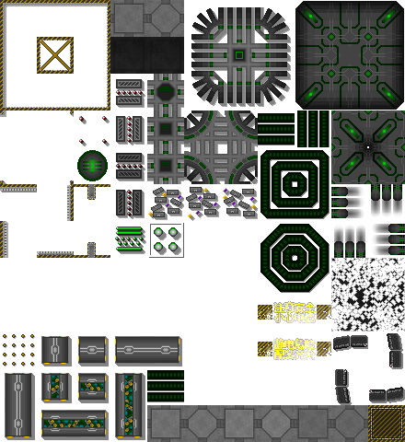
1 | 10 | 阴影 | 阴影 | 1 | 36 | （6,6） | 
1 | 11 | 资源地块 | 资源地块 | 1 | 3 | (3,1) | 
1 | 12 | 沙漠地板 | 沙漠地板 | 1 | 9 | (3,3) | 

